상품제안서
쌤소나이트 CADIAZ 슬링백 | 상품코드: S29862

 |  |  |  |  |  |  | 02-713-8555 | www.synergygift.co.kr
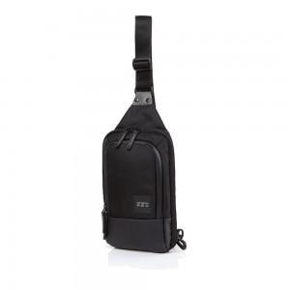 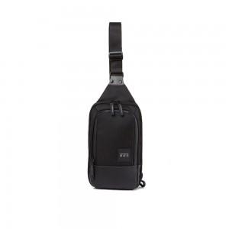

【상세/제작정보】

【인쇄/포장옵션】 | 실크 / 포장불가능

【공급단가】 | 수량 | 10~ | 50~ | 100~ | 300~ | 500~
*VAT별도 | 단가 | 81,450원 | 78,540원 | 75,630원 | 72,720원 | 69,810원

【상품 URL】 | https://www.synergygift.co.kr:443/src/goods_detail.php?gdno=29862

